RMC_Nb3Sn
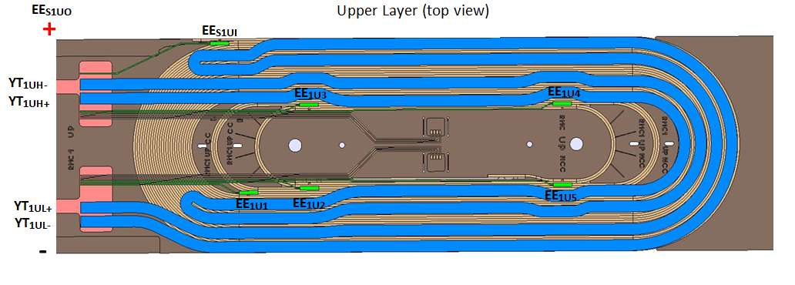
Wire Identification RMC

Coil version RMC

 |  | Version | 1.2

 | Name Label | Function | Type | Cabling

Coil 1 upper splice | EES1UO | Voltage tap, Splice, coil 1, Upper layer, Outside the coil | V-tap | Single
 | EES1UI | Voltage tap, Splice, coil 1, Upper layer, Inside the coil | V-tap | Single
Coil 1 upper layer | EE1U1 | Voltage tap, coil 1, Upper layer, 1st tap | V-tap | Single
 | EE1U2 | Voltage tap, coil 1, Upper layer, 2nd tap | V-tap | Single
 | EE1U3 | Voltage tap, coil 1, Upper layer, 3rd tap | V-tap | Single
 | EE1U4 | Voltage tap, coil 1, Upper layer, 4th tap | V-tap | Single
 | EE1U5 | Voltage tap, coil 1, Upper layer, 5th tap | V-tap | Single
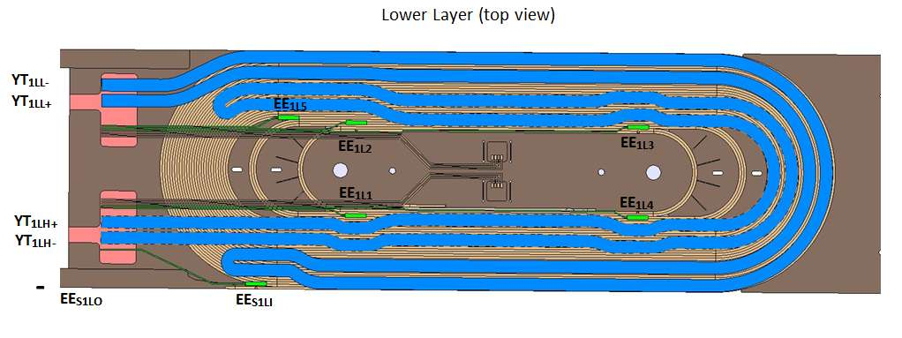
Coil 1 lower layer | EE1L1 | Voltage tap, coil 1, Lower layer, 1st tap | V-tap | Single
 | EE1L2 | Voltage tap, coil 1, Lower layer, 2nd tap | V-tap | Single
 | EE1L3 | Voltage tap, coil 1, Lower layer, 3rd tap | V-tap | Single
 | EE1L4 | Voltage tap, coil 1, Lower layer, 4th tap | V-tap | Single
 | EE1L5 | Voltage tap, coil 1, Lower layer, 5th tap | V-tap | Single
Coil 1 lower splice | EES1LI | Voltage tap, Splice, coil 1, Lower layer, Inside the coil | V-tap | Single
 | EES1LO | Voltage tap, Splice, coil 1, Lower layer, Outside the coil | V-tap | Single

Upper Quench Heater | YT1UH+ | Supply, coil 1, Upper layer, High field, + | Supply | Single
 | YT1UH- | Supply, coil 1, Upper layer, High field, - | Supply | Single
 | YT1UL+ | Supply, coil 1, Upper layer, Low filed, + | Supply | Single
 | YT1UL- | Supply, coil 1, Upper layer, Low filed, - | Supply | Single
Lower Quench Heater | YT1LH+ | Supply, coil 1, Lower layer, High field, + | Supply | Single
 | YT1LH- | Supply, coil 1, Lower layer, High field, - | Supply | Single
 | YT1LL+ | Supply, coil 1, Lower layer, Low filed, + | Supply | Single
 | YT1LL- | Supply, coil 1, Lower layer, Low filed, - | Supply | Single

 |  |  |  |  | CONTACT | CONTACT | LONGUEUR mm | CONTACT | CONTACT | LONGUEUR mm
 |  |  |  |  |  |  |  | P1 | P1' | 272.51
 |  |  |  |  | P1 | P2 | 150.84 | P1' | P2' | 147.18
 |  |  |  |  | P2 | P3 | 270 | P2' | P3' | 270
 |  |  |  |  | P3 | P4 | 154.5 | P3' | P4' | 150.84
 |  |  |  |  | P4 | P5 | 5101.31 | P4' | P5' | 4487.27
 |  |  |  |  | P5 | P6 | 36465.74 | P5' | P6' | 37624.28

 |  |  |  |  | P1,P2,P3,P4,P5 & P6 SONT LES CONTACTS SUR LA COUCHE SUPERIEURE
 |  |  |  |  | P1 & P1' SONT LES 2 CONTACTS AU NIVEAU DU SAUT DE COUCHE
 |  |  |  |  | P1',P2',P3',P4',P5' & P6' SONT LES CONTACTS SUR LA COUCHE INFERIEURE

